Feuil1
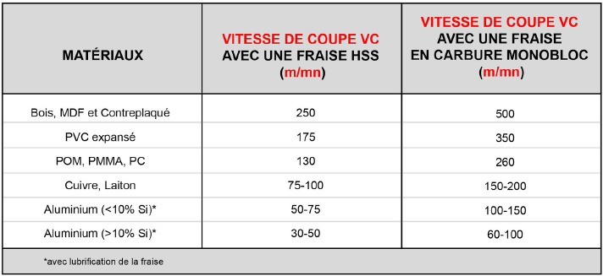
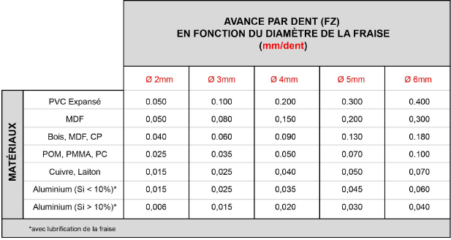
 |  |  |  |  |  |  |  | légende :

 |  |  |  |  |  |  |  | case à remplir

 |  |  |  |  |  |  |  | Case de calcul automatique à réajuster en fonction des données de votre fraiseuse et de votre CNC

Vc= | 75 | mm/min |  |  | Fz = | 0.025 | mm/dent

 |  |  | D= | 3.175 | mm

 |  |  | n= | 7519.1311697 | trs/minutes
 |  |  |  |  | ATTENTION Maximum 25000 trs/min pour les AMB

 | avec D le diamètre de coupe de la fraise
 |  |  | Z= | 2 | dents

 |  |  | Vf | 375.95655848 | mm/min
 |  |  |  |  | ATTENTION Maximum 2500 mm/min pour les AUREUS

